管理后台权限模块设计
角色

 | 用户一对一角色 |  | 角色一对多的权限

用户
权限

 |  | 用户补充权限也是一对多

用户的权限由两部分组成：
1 | 用户属于某个角色，角色拥有权限，然后用户拥有该权限
2 | 用户除了角色外权限，还有补充权限，可以单独设置
3 | 用户的权限由以上权限的组合
4 | 用户登陆的时候即查询并缓存权限，修改角色或者用户补充权限时，清理缓存即可

附录
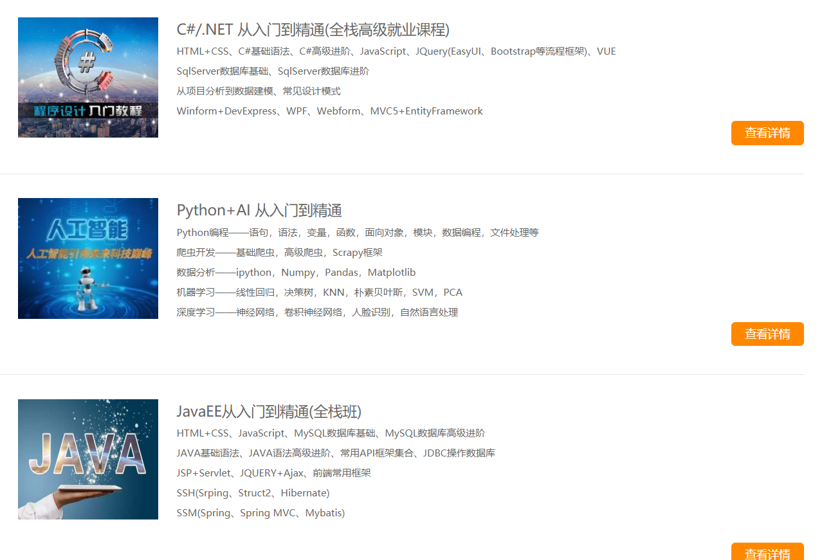

 | 图1

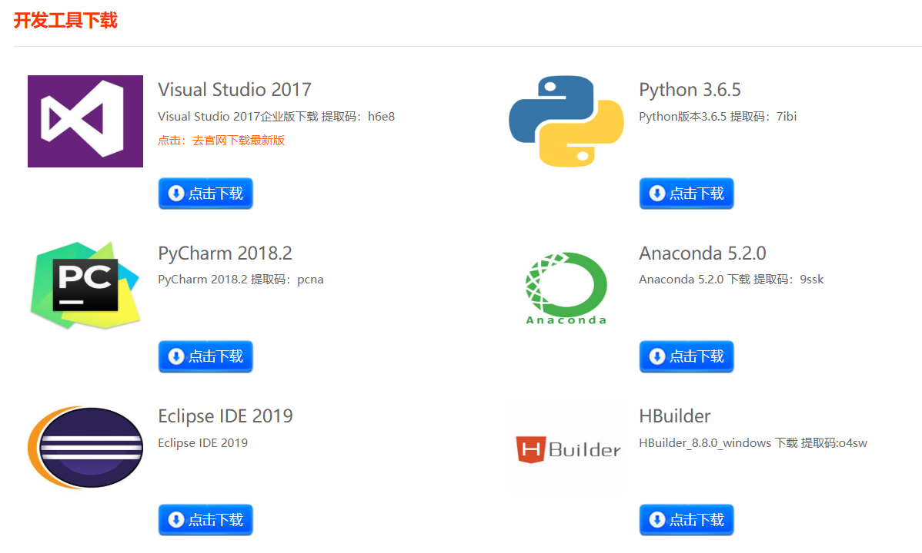

 | 图2

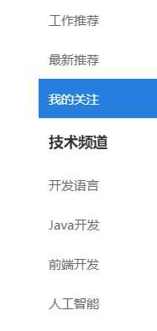

图3

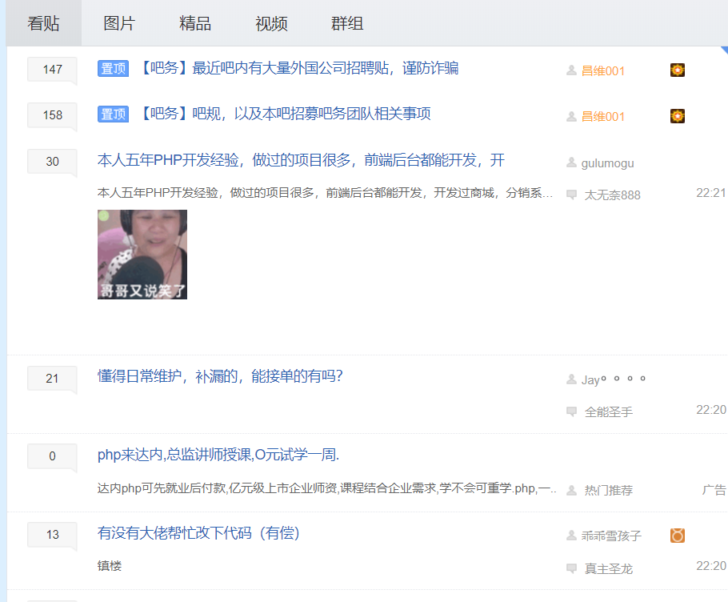

 |  | 图4

